0 (1)
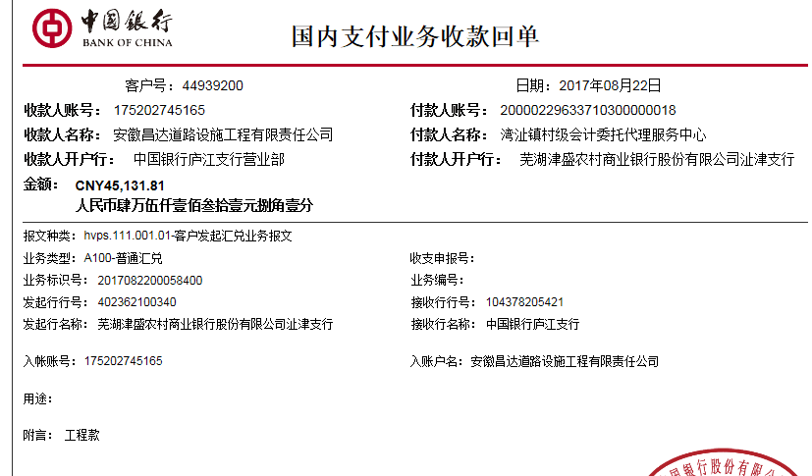
工程款支付证书
工程名称 |  | 芜湖县湾沚镇老村村东村自然村开挖水塘工程 |  |  |  |  |  |  |  |  | ERP编号 | 7328 | 档案编号 | CD2017-048 | CD2017-048 | 48 | 7328 | 芜湖县湾沚镇老村村东村自然村开挖水塘工程 | 2017.6.1 | 46775.20 | 15日历天 | 芜湖县 湾沚镇 | 芜湖公司王冬汉13855369629 | 杨荣深15655321673 | 施工合同原件 | 竣工验收单、审计报告6.29 | 议标
合同金额 |  | 46,775.20 |  | 中标 日期 | 2017.6.1 |  | 已 供 工程资料 | 议标无中标通知书，施工合同原件已供 |  |  |  | 庐江 | 责任 单位 | 芜湖公司王冬汉13855369629
决算金额 |  | 45,131.81 |  | 竣工 日期 |  |  |  | 竣工验收单、审计报告 |  |  |  | 合肥 | 责任人 | 杨荣深15655321673
序号 | 工程款到账 |  |  | 开票情况 |  | 管理费 |  | 代缴税金 | 其他扣款 |  | 预留款 |  | 实际支付
 | 日期 | 账户 | 金额 | 日期 | 金额 | 比例 | 金额 | 金额 | 金额 | 备注 | 金额 | 备注 | 户名 | 金额
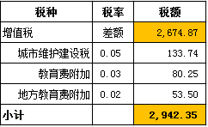
1 | 2017-08-22 | 中 | 45,131.81 | 2017-06-29 | 45,131.81 | 管理费率2%全扣 | 935.50 | 2,942.35 | 1,000.00 | 2017.6.1办理外经证费用500 +2017.6.30核销外经证费用500； |  |  |  | 40,253.96

合计 |  | - | 45,131.81 | - | 45,131.81 | - | 935.50 | 2,942.35 | 1,000.00 | - | 0.00 | - | - | 40,253.96
本次结算 支付明细 |  | 应支付金额 |  | 40,253.96 |  |  |  | 实际支付金额 |  | 小写 | 40,253.96
 |  | 已支付金额 |  | 0.00 |  |  |  |  |  | 大写 | 肆万零贰佰伍拾叁元玖角陆分
申请部门 意见 |  |  |  |  |  |  |  | 项目管理 意见 |  | 何总、朱总已同意支付（附表背面截图）。
财务初审 意见 |  |  |  |  |  |  |  | 财务审核 意见
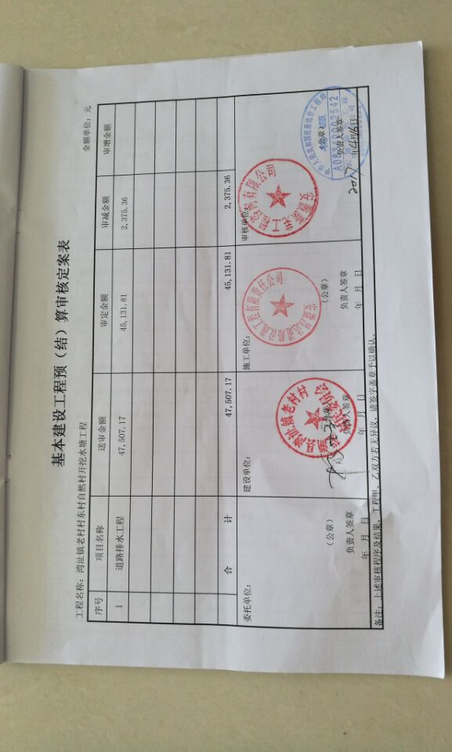
质安初审 意见 |  |  |  |  |  |  |  | 质安稽查 意见
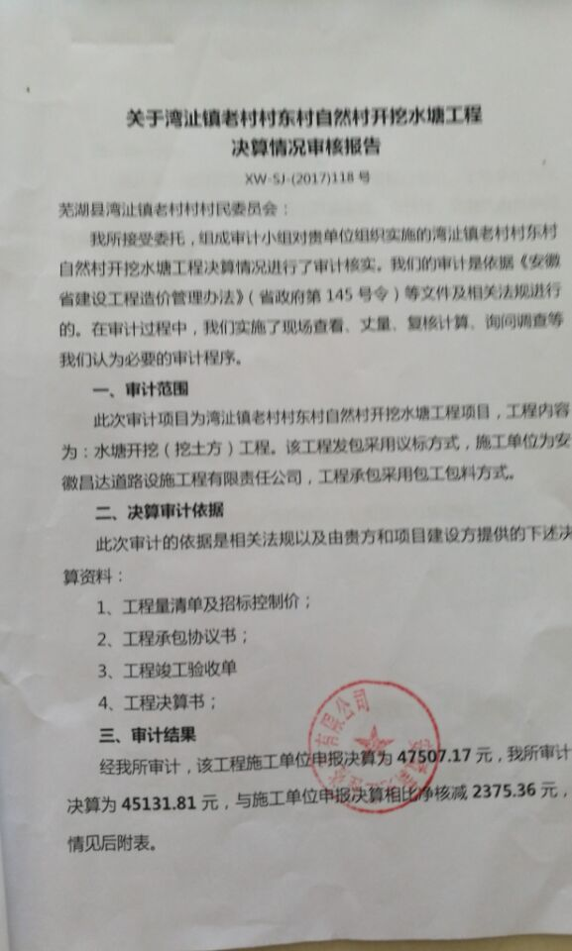
总经理审批 |  |  |  |  |  |  |  | 董事长审批

